设计正文
1.功能简述

 | 1.1 系统定位

 |  | 为玩家建立不同阶段性目标，服务于日产周产投放以及一次性投放。
 |  | 产出速率与玩家通关的最高关卡数无关，付费对该模块的影响几乎没有，保证玩家的白嫖心流体验。

 | 1.2 功能入口

 |  | 任务系统：v1主界面居中偏下右方功能按钮。 |  |  |  |  | 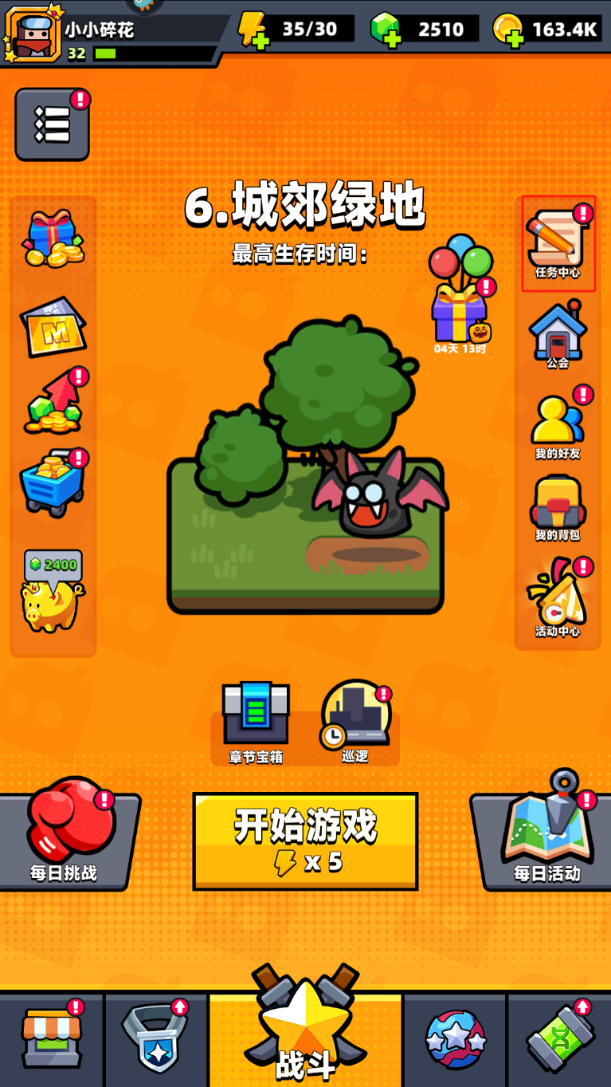

 |  | 任务系统的功能id为3601，
 |  | tag_func表中标记了该功能 所属页签、位置类型、排序、名称、图标。

 |  | 满足以下任意条件时，主界面该功能按钮右上角存在红点标识。
 |  |  |  | 一级页签中存在待领取项

 |  | 界面表现见UE案。v3入口先放在v1阶段主界面巡逻按钮处。

2.任务实现逻辑

 |  | 存在3张配置表，
 |  | 分别是 | task |  | 包含所有具体任务及参数配置。
 |  |  | task_type |  | 包含所有的任务类型，应用于具体的逻辑实现
 |  |  | task_group |  | 包含所有的任务组，用于显示中的排序、名称、图标等。

 |  | 每个任务(task)一定存在于1个任务组(task_group)，一定存在1种任务类型(task_type)用于任务实现。

 |  | task_type
 |  |  | 每个任务类型存在1个或2个参数，前端根据 参数数量、参数值、值条件 判定所使用的多语言文本。
 |  |  |  | 所有参数值数据类型均为int型。
 |  | 任务类型汇总
 |  |  | 类别 | 子类 | 项 | 任务类型id
 |  |  | 玩家 | 登录 | 登录游戏 | 1011
 |  |  |  |  | 登录游戏{0}天 | 1012
 |  |  |  | 解锁 | 解锁{0} | 1021
 |  |  |  | 等级 | 玩家等级达到{0}级 | 1031
 |  |  |  | 巡逻 | 领取巡逻收益{0}次 | 1041
 |  |  |  |  | 通过巡逻累计获得{0}金币 | 1042
 |  |  |  |  | 快速巡逻{0}次 | 1043
 |  |  |  | 广告 | 购买或看视频获得体力{0}次 | 1051
 |  |  |  | 充值 | 任意充值{0}次 | 1061
 |  |  | 战斗 | 通关 | 通关主线关卡第{0}章 | 2011
 |  |  |  |  | 通关挑战关卡{0}次 | 2012
 |  |  |  |  | 通关日常关卡{0}次 | 2013
 |  |  |  |  | 通关每日挑战{0}次 | 2014
 |  |  |  |  | 通关活动关卡{0}次 | 2015
 |  |  |  | 参与 | 参与主线关卡{0}次 | 2021
 |  |  |  |  | 参与挑战关卡{0}次 | 2022
 |  |  |  |  | 参与日常关卡{0}次 | 2023
 |  |  |  |  | 参与每日挑战{0}次 | 2024
 |  |  |  |  | 参与活动关卡{0}次 | 2025
 |  |  |  | 击败 | 击败怪物{0}个 | 2031
 |  |  |  |  | 击败精英怪{0}个 | 2032
 |  |  |  |  | 击败首领{0}个 | 2033
 |  |  | 资产 | 体力 | 购买体力{0}次 | 3011
 |  |  |  | 钻石 | 消耗{0}钻石 | 3021
 |  |  |  | 金币 | 消耗{0}金币 | 3031
 |  |  |  | 装备 | 强化装备{0}次 | 3041
 |  |  |  |  | 合成装备{0}次 | 3042
 |  |  |  |  | 单件装备等级达到{0}级 | 3043
 |  |  |  |  | {1}件装备等级达到{0}级 | 3044
 |  |  |  |  | 全身装备等级达到{0}级 | 3045
 |  |  |  | 获得 | 获得{0}装备 | 3051
 |  |  |  |  | 获得{1}品质装备{0}件 | 3052
 |  |  |  |  | 获得{0}配件 | 3053
 |  |  |  |  | 获得{0}小弟 | 3054
 |  |  |  |  | 获得装扮{0}件 | 3055
 |  |  |  | 购买 | 每日商店购买物品{0}次 | 3061
 |  |  |  | 开宝箱 | 开任意宝箱{0}次 | 3062

 |  | 注： | 1 | once_yn字段值为1的任务类型均为一次性任务，对于限时场景不生效。
 |  |  | 2 | 所有任务进度条显示格式为 当前值/参数1值。

 |  | task_group
 |  |  | 每个组归属于1个模块(tag_func字段)，组与组之间存在排序(sort字段)
 |  |  | 模块决定了任务的用途及所涉及字段。
 |  |  | 其中限时活动，需要用到天数(day字段)概念逐步解锁。
 |  | task
 |  |  | 包含了所有的任务，组内(相同group值)存在排序(sort字段)。
 |  |  | 任务存在接取条件(预留)
 |  |  | 前置任务完成后才能解锁新的任务。
 |  |  | 任务类型(type字段)索引task_group表，任务参数(para字段)用于配置具体任务实现。
 |  |  | score字段用于涉及到活跃度的场景，如日常周常。

